a. O(n!)
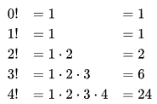
O(n!): Fakultät
 | f(x)=x
x | n | O(n!)
1 | 1 | 1
2 | 2 | 2
3 | 3 | 6
4 | 4 | 24
5 | 5 | 120
6 | 6 | 720
7 | 7 | 5040
8 | 8 | 40320
9 | 9 | 362880
10 | 10 | 3628800

